Sheet1
Таблица-отчет о проделанной работе с результатами:

№ | дата | название соцсети* | тип контента | ссылка | количество лайков | количество комментариев | количество просмотров (для видео) | скрин
1 | 2019-10-01 | Instagram | пост | https://www.instagram.com/p/B3FCWjaAiSx/?utm_source=ig_web_copy_link | 28 | 5 | не указывать | 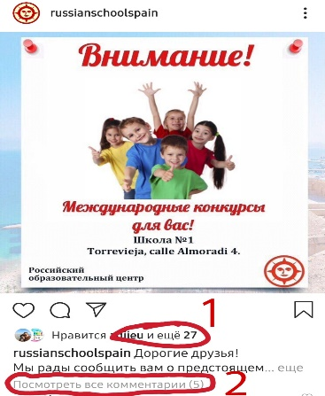
2 | 2019-10-10 | Instagram | история | https://instagram.com/stories/russianschoolspain/2151429246929772984?igshid=1x2u0ldcvrgm7 | не указывать | не указывать | не указывать | 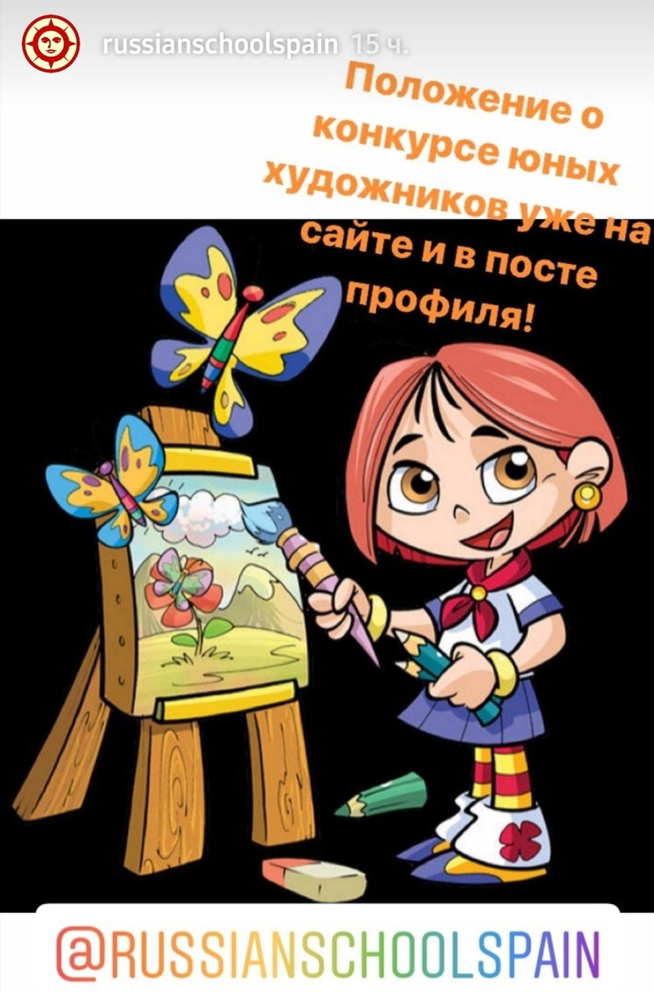
3 | 2018-03-30 | YouTube | видео | https://youtu.be/cXCa77qRmnY | 7 | 3 | 629 | 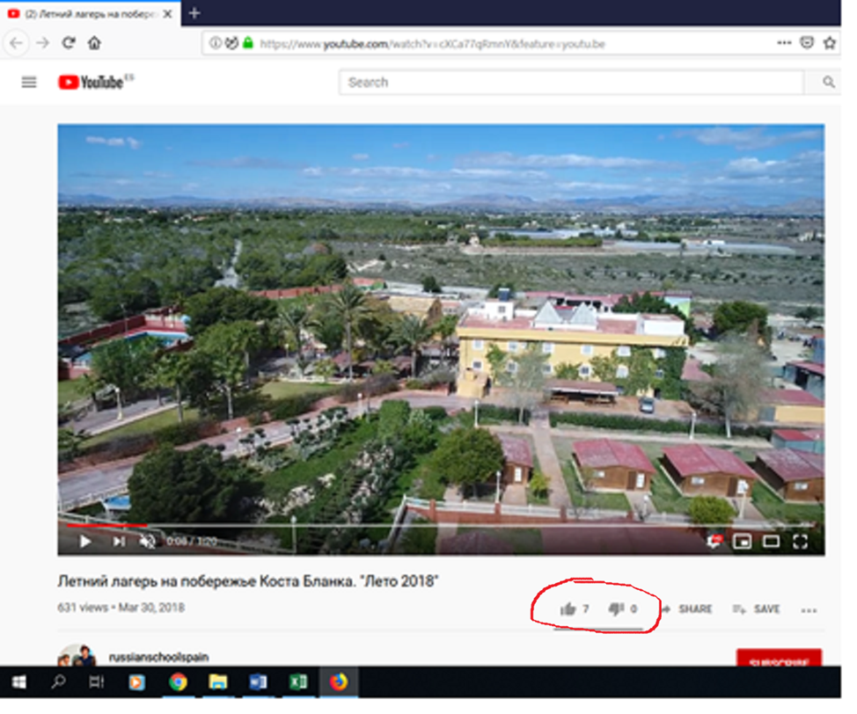

 |  |  |  |  | * - вид cоциальной сети, где будет размещаться рекламный контент, выбирает конкурсант на свое усмотрение

